Q8
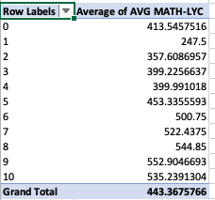
Row Labels | Average of AVG MATH-LYC
0 | 413.54575163 | FATHER
1 | 247.5
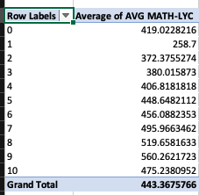
2 | 357.60869565
3 | 399.22566372
4 | 399.99101796
5 | 453.33555927
6 | 500.75
7 | 522.4375
8 | 544.85
9 | 552.90466926
10 | 535.23913043
Grand Total | 443.36757663

 |  | MOTHER

